Sheet1
 | Total Geral | Total de Urbana | Urbana |  |  |  | Total de Rural | Rural
Localidade da Escola |  |  | Federal | Estadual | Municipal | Privada |  | Federal | Estadual | Municipal | Privada
Brasil | 47,088,922 | 41,924,463 | 333,422 | 13,234,036 | 18,938,506 | 9,418,499 | 5,164,459 | 50,100 | 818,814 | 4,196,212 | 99,333
Centro-Oeste | 3,757,820 | 3,531,538 | 29,121 | 1,381,324 | 1,404,882 | 716,211 | 226,282 | 7,398 | 87,732 | 126,146 | 5,006
Nordeste | 13,474,803 | 10,659,272 | 113,319 | 2,574,221 | 5,536,613 | 2,435,119 | 2,815,531 | 17,932 | 236,088 | 2,509,135 | 52,376
Norte | 4,777,569 | 3,622,559 | 37,404 | 1,330,147 | 1,781,486 | 473,522 | 1,155,010 | 4,630 | 238,410 | 904,528 | 7,442
Sudeste | 18,583,214 | 17,986,883 | 101,779 | 5,918,086 | 7,465,920 | 4,501,098 | 596,331 | 14,056 | 144,928 | 409,595 | 27,752
Sul | 6,495,516 | 6,124,211 | 51,799 | 2,030,258 | 2,749,605 | 1,292,549 | 371,305 | 6,084 | 111,656 | 246,808 | 6,757

Localização |  |  |  |  |  |  |  |  |  |  |  | Dependência Administrativa

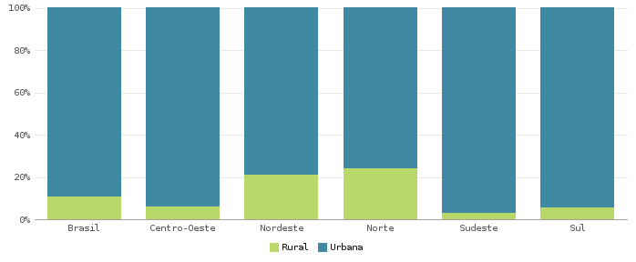 |  |  |  |  |  |  |  |  |  |  |  | 